Hodnotenie
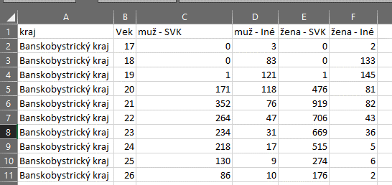
Hodnotenie DQ
Profilácia údajov sa nachádza v hárku KT.
Zistenia nedostatkov:
1. štruktúra údajov v csv súbore je nevhodná pre strojovo spracovateľné dáta, pretože nie je jednoznačne - tabuľkovo identifikovateľný atribút kraj - je vytvoených niekoľko tabuliek (každá pre jednotlivý kraj) riadkovo prepojených na údaj o veku študenta. (Obr. 1)
2. v rámci krajov je 1171 študentov (1,17% z celkového počtu študentov) s hodnotou nezaradené - nie je známy dôvod tejto hodnoty.
Návrhy na zlepšenie:
1. Návrh štruktúry dát je na obr. 2
2. K hodnote nezaradené v atribúte kraj doplniť vysvetlenie - napr. či chýba hodnota, alebo je študent na vicerých školách vo viacerých krajoch
Hodnotenie vypracoval:
Andrej Fukas, Matej Kučera
Dáta stiahnuté dňa: 27.8.2021
Typ súboru: csv
Zdroj:
https://data.gov.sk/dataset/centralny-register-studentov
http://portalvs.sk/crs.csv
Obr. 1

Obr. 2

